Hoja 1
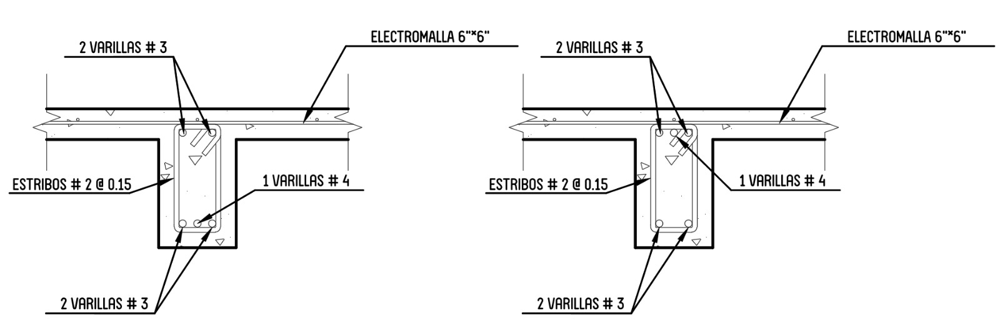
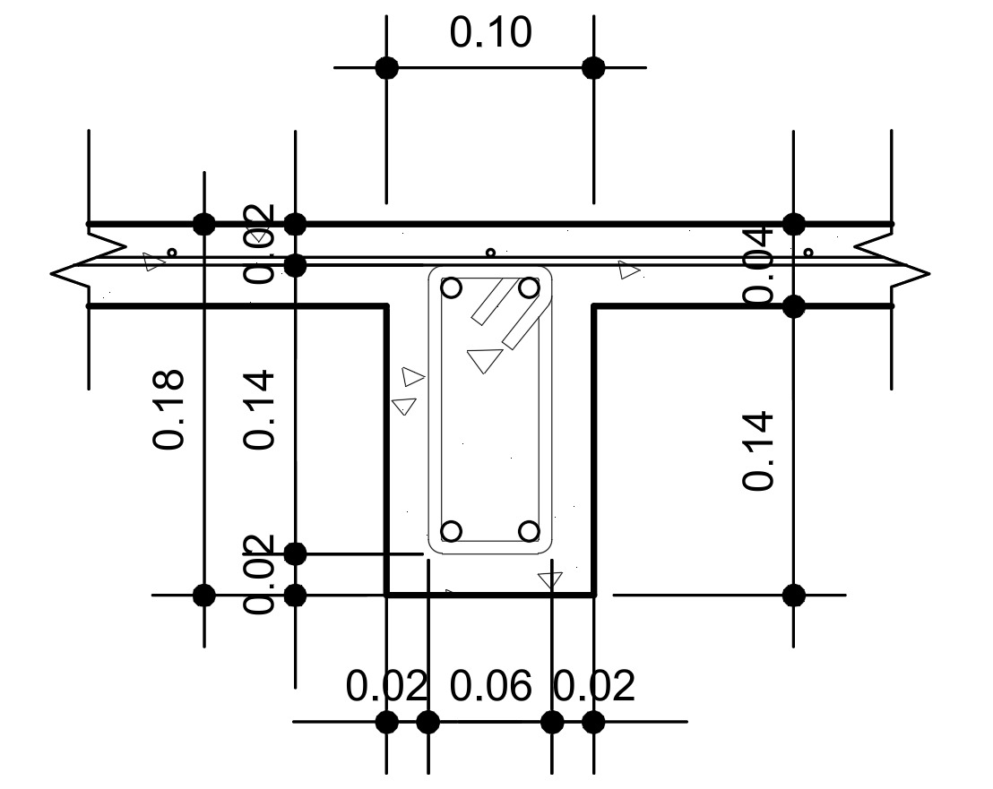
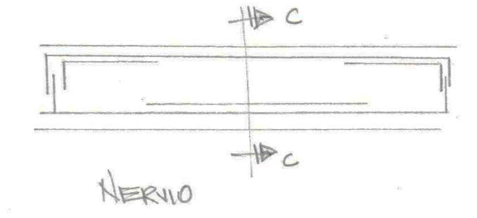
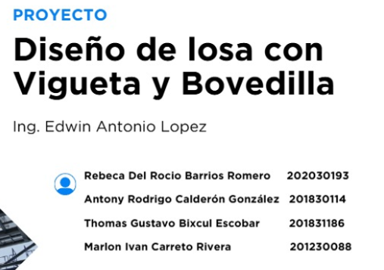
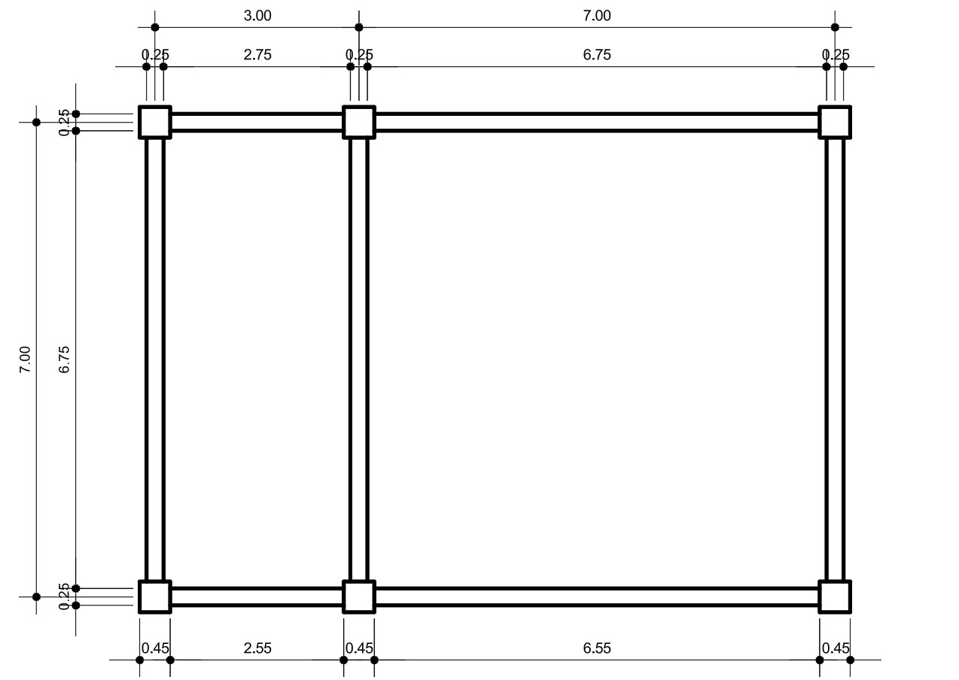
Diseño de losas con vigueta y bobedilla |  |  |  |  |  | pi = | 3.1415926536
Requisitos ACI-318 |  |  |  | cm | m |  |  | EDIFICACIÓN A LA CUAL SE LE REQUEIRE EL CALCULO DE LOSA
 | cm | m | t´ (SIN RELLENO) | 5 | 0.05
bmin | 10 | 0.1 | t´ (CON RELLENO) | 4 | 0.04
Bmin | 50 | 0.5 | ∂= | 12
t ≤ 3,5b (MAXIMO) |  |  | ∂max= 12t´ | 48
t ≥ 12 cms (LOSAS NERVADAS) |  |  | ∂= | 40 | según mediadas estandar de block
M = a/b > 0,5 = 2 sentidos y M = a/b <0.5 = 1 sentido | β= | 0.85
4 apoyos |  |  |  | Predimsneisonamiento de viga
 |  |  | h = L/13 | 0.53846153846 | cm
DATOS NECESARIOS DE CONCRETO Y ACERO |  |  | b = h2/3 | 0.33333333333 | cm
γ (PESO ESPECIFICO DE CONCRETO) = | 2400 | Kg/m3 | Diametro de varilla (db) = | 3/8" | pulgadas
Fy | 4200 | Kg/cm2 |  | 0.95 | cm
F´c | 280 | Kg/cm2 | Area de varilla | 0.71 | cm^2
Wrelleno (PESO DE BLOCK * M2) | 120 | kg/m2 | Diametro de barra de 2/8" (d´) ESTRIBO | 0.635 | cm
RECUBRIMIENTO | 3.11 | cm | d = t-db/2-2-db´ | 14.89 | cm
1. REVISAR GEOMETRIA
LOSA | a (LADO CORTO) m | b (LADO LARGO) m | M=a/b | Sentido | t
1 | 3 | 7 | 0.42857142857 | 1 | 0.16216216216
2 | 7 | 7 | 1 | 2 | 0.15555555556 |  | Tabla de Claculo de espesor
 |  |  |  | t promedio | 0.15885885886 |  | T | Simple mente apoyada | Continua 1 extremo | Continua 2 extremos | Voladizo
Propuesta de viga: por el t de 0.15 m, se considero dejar un ancho de bloque de 14 cm con un espesor de losa de distribución (t´) de 4cm dando esto un t=18cm | t= | 18 | cm |  |  |  | Vigas o losas nervadas 1 dirección | L/16 | L/18,5 | L/21 | L/8
 |  | 0.18 | m |  |  |  | Losa en 2 direcciones | t=a+b/90

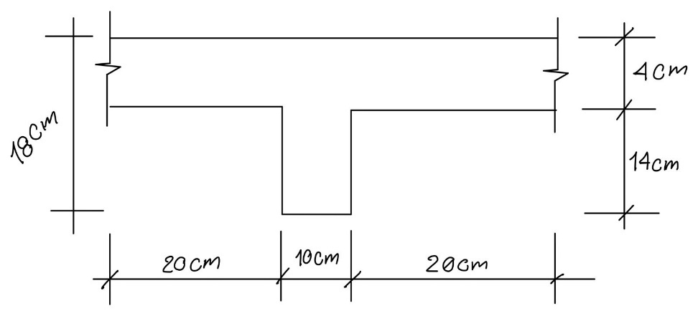
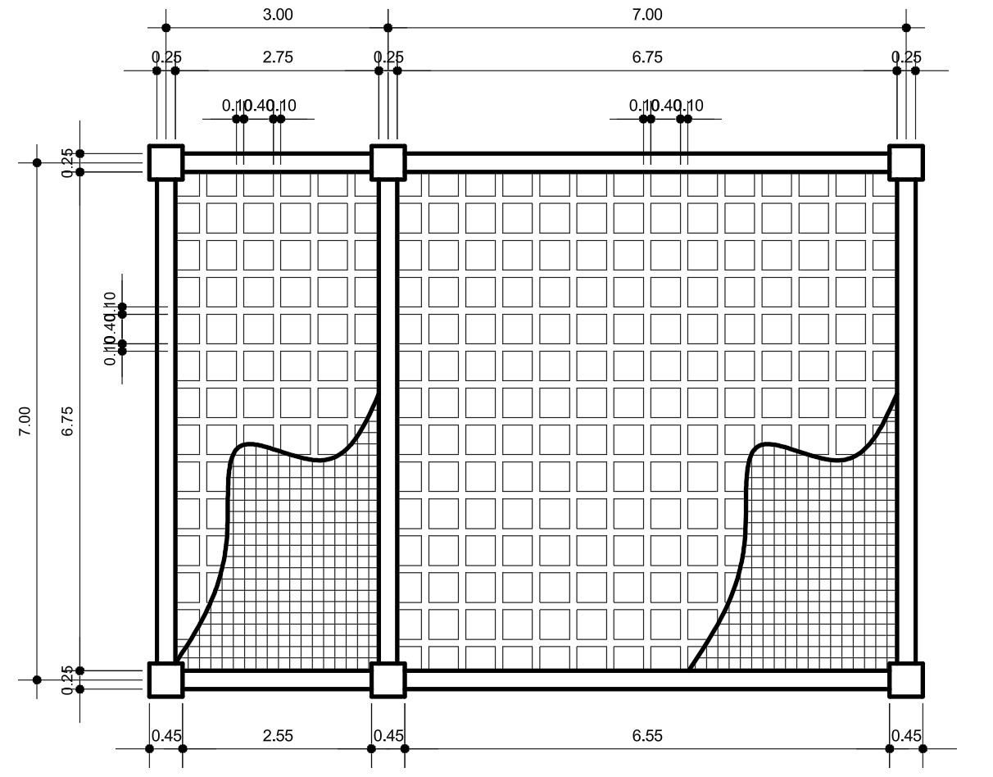

2. DIMENSIONAMIENTO DE LOSA
Sin relleno
 |  |  |  |  | Kg/m2
3. INTEGRACIÓN DE CARGAS |  |  |  | Acabados | 100
Carga muerta |  |  |  | Instalaciones | 50
1. losa = t´*B*γc | 48 | kg/m |  | Desniveles | 50
2. Nervio = b ( t-t´)*γc | 33.6 | Kg/m |  | Sobre carga | 200
3. Relleno = Wrelleno * (B-b) | 48 | Kg/m
4. Sobre carga y acabados = Wacabdos * B | 100 | Kg/m |  | Carga viva | 250
Carga muerta total | 229.60 | Kg/m

Carga vida (SEGÚN NS2) * B | 125 | Kg/m

Carga Ulitma = 1.2 cm + 1.6 cv | 475.52 | Kg/m
Carga muerta mayorada = 1.2 Cm | 275.52 | Kg/m
Carga viva mayorada = 1.6 Cv | 200 | Kg/m

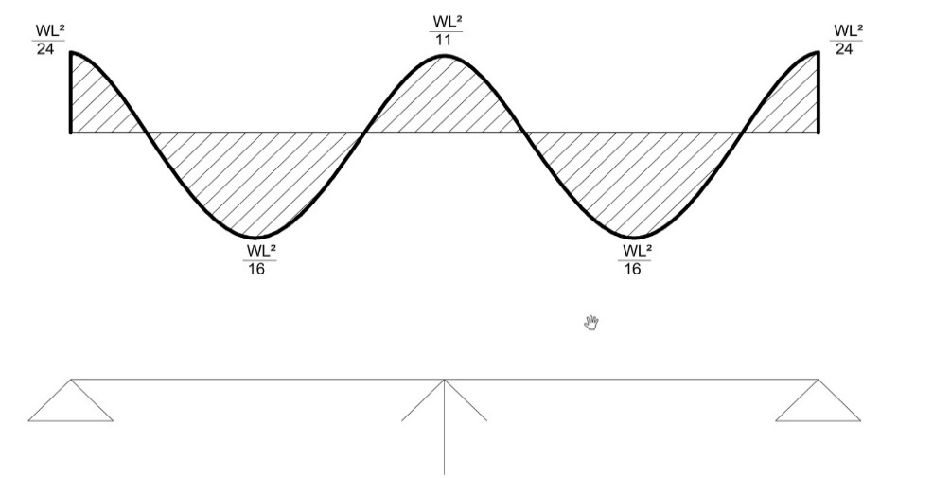
4. CALCULO DE MOMENTOS
LOSA 1, 1 SENTIDO | kg*m
WL^2/24 | 178.32
WL^2/16 | 267.48
WL^2/11 | 389.06181818
WL^2/16
WL^2/24
 |  |  |  |  |  | NO BALANCEADOS
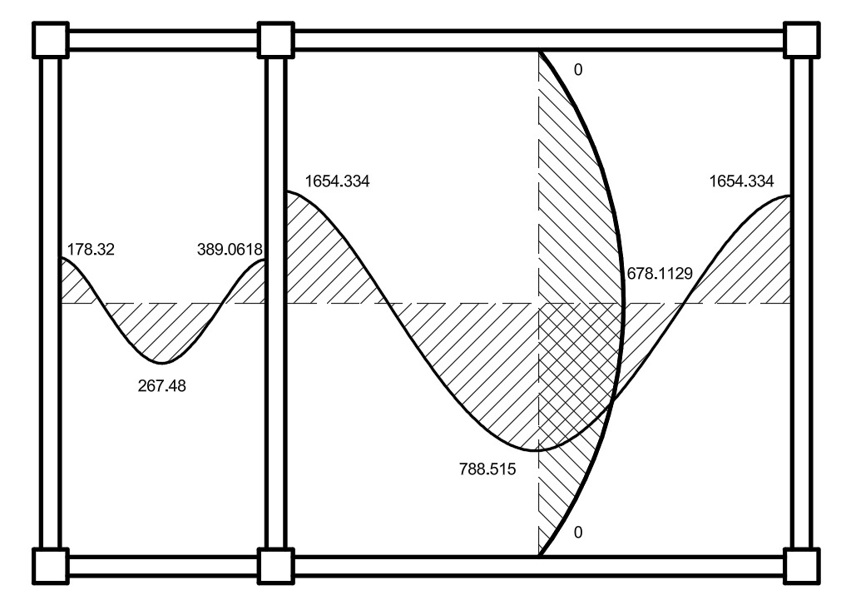
 |  |  | M=
LOSA 2, 2 SENTIDOS |  |  | 1
Caso 6
Lado | Cu | Cv | Cm
a | 0.071 | 0.035 | 0.033
b | 0 | 0.032 | 0.027
Momentos negativos y positivos en "a" |  |  | Momentos negativos y positivos en "b"
ma(-) = Cua*W*a^2 | 1654.33408 |  | mb(-) = Cub*W*b^2 | 0
ma(+) = ((Cma*cmm)+(Cva*Cvm))a^2 (kg/m) | 788.51584 |  | mb(+) = ((Cmb*cmm)+(Cvb*Cvm))b^2 | 678.11296

5. BALANCEO DE MOMENTOS
M1 = | 1654.33408 | kg*m |  | MOMENTOS BALANCEADOS
M2= | 389.06181818 | kg*m
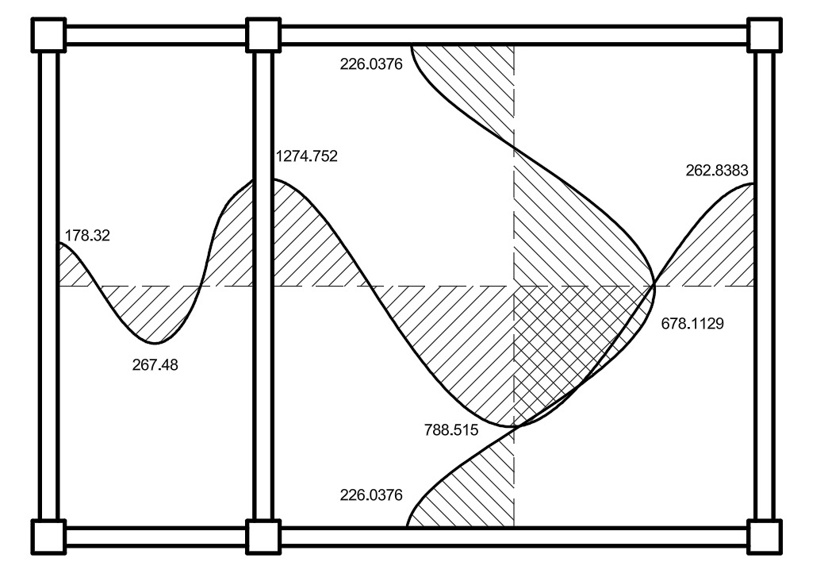
Evaluar 80% momento mayor > momento menor = RIGIDEZ | 1323.467264 | SE UTILIZA RIGIDEZ
Evaluar 80% momento mayor < momento menor = PROMEDIO | 1323.467264

a) RIGIDEZ
K1= 1/l1 | 0.14285714286 |  |  |  |  |  | g
K2= 1/l2 | 0.33333333333
b) FACTORES DE DISTRIBUCIÓN
D1= (K1)/(K1+K2) | 0.3
D2= (K2)/(K1+K2) | 0.7
c) DIFERENCIAL m
ΔM= M1 - M2 | 1265.2722618 | kg*m
d) Momento Balanceado
Mbal = M1 - (D1 * ΔM) | 1274.7524015 | kg*m
Mbal = M2 + (D2 * ΔM) | 1274.7524015 | kg*m

Momentos negativos (-) "b" = Mb (+) / 3 | 226.03765333 | kg*m

Momento negativo (-) "a" extremo derecho = Ma (+) / 3 | 262.83861333 | kg*m

6) CALCULO DE REFUERZO
a) MOMENTO NEGATIVO bw=b
a.1) Asmin = 14/fy*bw*d | 0.49633333333 | cm2
a.2) M(Asmin) = Asmin fy(d-Asfy/1.7f´cb) | 30126.761824 | kg*cm
 | 301.26761824 | kg*m
a.3) As Requerida |  |  |  | a=dbfy^2/1.7*f´c*b | 3520.5882353
Mu (max) requerido | 1274.7524015 | kg*m |  | b=db*fy*d | -59411.1
 |  |  |  | c=Mu = kg*cm | 127475.24015
 |  |  | As= | 2.5227944952 | cm2 | ok
 |  |  |  | 14.352538838 | cm2 | no ok
a.4) Diagrama de Distribución |  |  |  | Se usaran 2 varillas de 1/2"

b) MOMENTO POSITIVO bw = B
b.1) Asmin = 40%*14/fy*bw*d | 0.99266666667 | cm2
b.2) M (Asmin) = Asmin fy(d-Asfy/1.7f´cbw) | 61349.042259 | kg*cm
 | 613.49042259 | kg*m |  | a=dbfy^2/1.7*f´c*b | 704.11764706
As requerido = Mact - M (Asmin) | 788.51584 | kg*m |  | b=db*fy*d | -59411.1
Se uso el Mu (max) de los momentos positivos | 78851.584 | kg*cm |  | c=Mu = kg*cm | 78851.584
 |  |  | As= | 1.3487802893 | cm2 | ok
 |  |  |  | 83.027886377 | cm2 | no ok
b.4) Chequeo a=Asfy/0.85*f´c*B |  |  |  | Se usara 2 varillas de 3/8"
a= | 0.35035294118 | cm
c = a/β1 | 0.4121799308 | cm
 | TRUE |  | si c<t´ | ok
 |  |  | si c>t´ | no ok
7. REFUERZO A CORTE (TRANVERSAL)
LOS ELEMTOS ESTRUCTURALES SECUNDARIOS SE HARA DE: No.2 @ 0.15 m

8. LOSA DE DISTRIBUCIÓN |  |  | NOTA: SE USO UN DIAMETRO DE ELECTRO MALLA DE 3.80, CON SEPARACIÓN 0.15
As Temperatura 0.002*b*t´ | 0.08 | cm2
40%*14/fy*b*t´ | 0.053333333333 | cm2
Separación maxima 5*t´ | 20 | cm

 | DIAGRAMA DE DISTRIBUCION DE ACERO

